Hoja1
Max Z = 30 X + 20 Y
2X + Y <= 8
X + 3Y <=8
X,Y >= 0
Max Z = 30 X + 20 Y
2X + Y <= 9
X + 3Y <=8
X,Y >= 0
Max Z = 30 X + 20 Y
2X + Y <= 10
X + 3Y <=8
X,Y >= 0

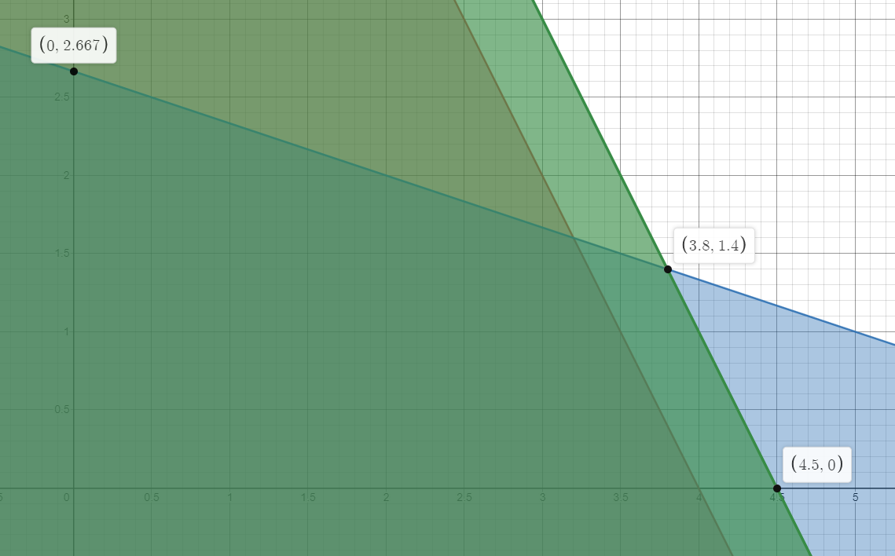
 |  |  |  |  |  |  |  |  |  |  |  |  |  |  |  |  |  |  |  |  |  |  | LIMITES GRAFICOS
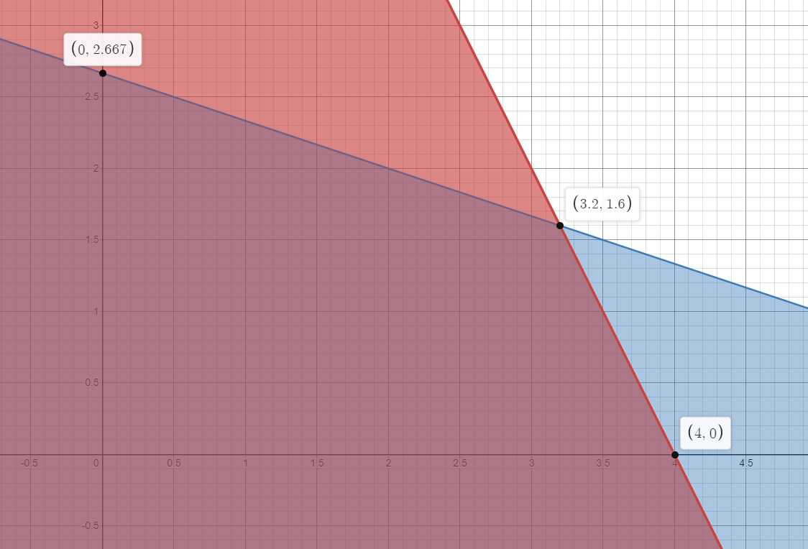
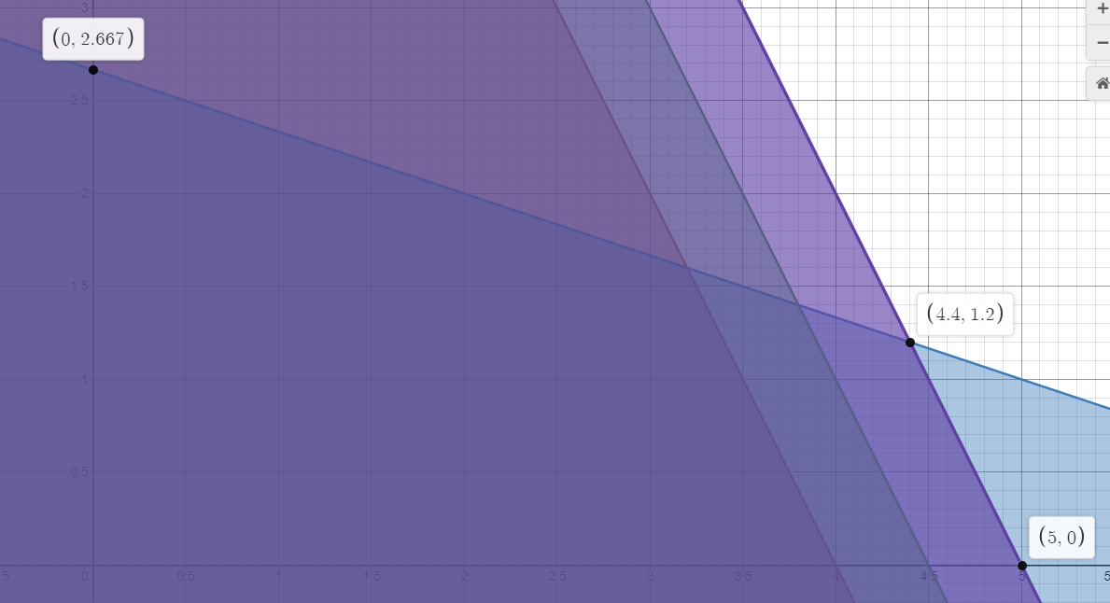
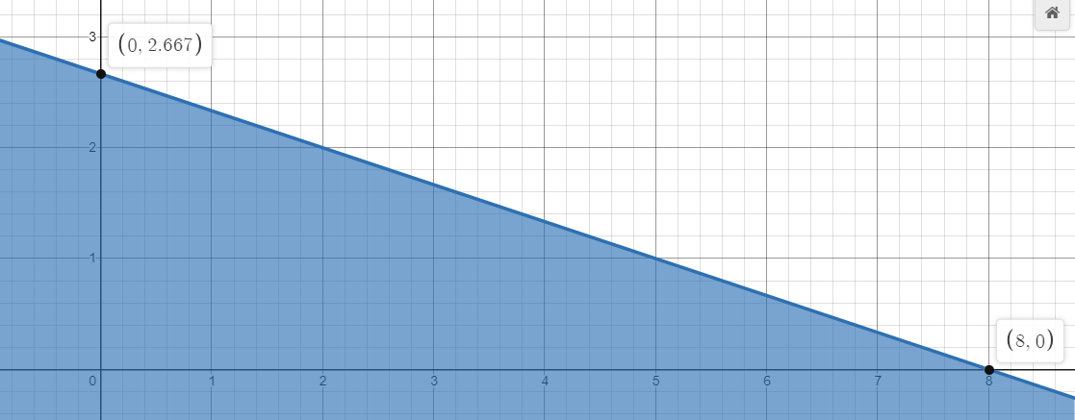

 |  |  |  |  |  |  |  |  |  | x | y | Z |  |  |  |  |  |  |  | x | y | Z
x | Y | Z |  |  |  |  |  |  |  | 0 | 2.667 | 53.34 |  |  |  |  |  |  |  | 0 | 2.667 | 53.34
0 | 2.667 | 53.34 |  |  |  |  |  |  |  | 3.8 | 1.4 | 142 |  |  |  |  |  |  |  | 4.4 | 1.2 | 156
3.2 | 1.6 | 128 |  |  |  |  |  |  |  | 4.5 | 0 | 135 |  |  |  |  |  |  |  | 5 | 0 | 150
Por tanto el precio sombra de $14/hora permanece valido en cambios entre 2.667h y 16h; para la Maquina 1
4 | 0 | 120
Tasa de Cambio = ( Znueva - Zoriginal ) / cambio de disponibilidad
Cmin = [0]*2 + [2.667]*1 = 2.667

Tasa de Cambio = ( Znueva - Zoriginal ) / cambio de disponibilidad
Cmax = [8]*2 + [0]*1 = 16

 |  |  |  |  | ZNueva | Zoriginal | cambio | TASA |  |  |  |  |  |  | ZNueva | Zoriginal | cambio | TASA
 |  |  |  |  | 142 | 128 | 1 | 14 |  |  |  |  |  |  | 156 | 128 | 2 | 14

Max Z = 30 X + 20 Y
2X + Y <= 8
X + 3Y <=9
X,Y >= 0
Max Z = 30 X + 20 Y
2X + Y <= 8
X + 3Y <=9
X,Y >= 0
Max Z = 30 X + 20 Y
2X + Y <= 8
X + 3Y <=8
X,Y >= 0
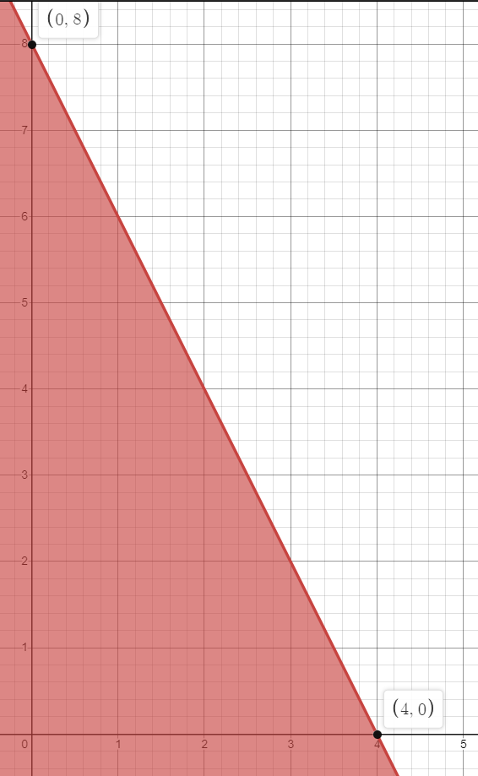
 |  | x | Y | Z |  |  |  |  |  |  | x | Y | Z |  |  |  |  |  | x | Y | Z
 |  | 0 | 2.667 | 53.34 |  |  |  |  |  |  | 0 | 3 | 60 |  |  |  |  |  | 0 | 3.333 | 66.66
 |  | 3.2 | 1.6 | 128 |  |  |  |  |  |  | 3 | 2 | 130 |  |  |  |  |  | 2.8 | 2.4 | 132
 |  | 4 | 0 | 120 |  |  |  |  |  |  | 4 | 0 | 120 |  |  |  |  |  | 4 | 0 | 120
Intervalos de Factibilidad; Maquina 1 [2.667,16] , Maquina 2 [ 4 , 24 ]
Tasas de Cambio ; Maquina 1 [$14/hora] , Maquina 2 [ $2/hora]
En caso de que se quiera aumentar las horas de solo una maquina la que mas inde fruto por hora es la maquina 1

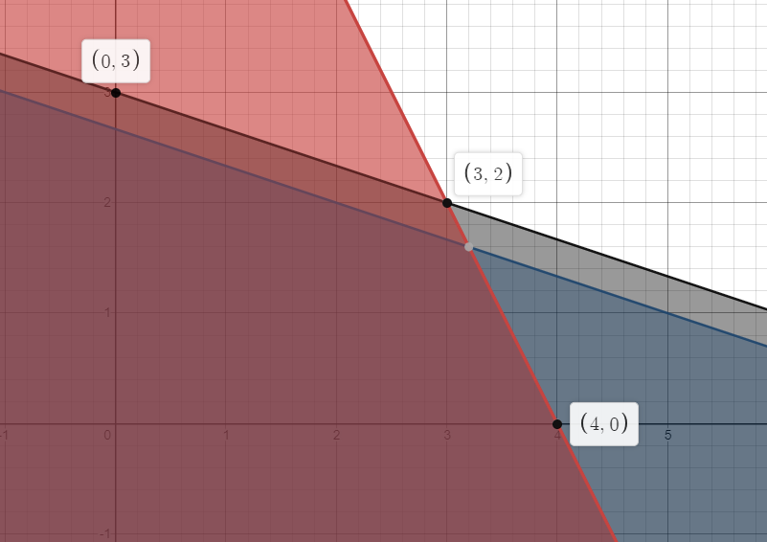
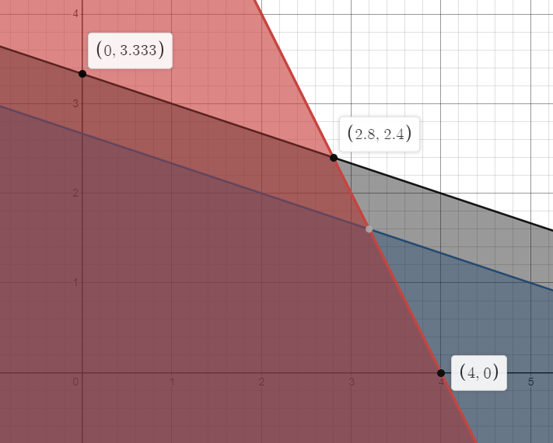

¿Si para aumentar la capacidad de las maquinas se genera un costo adicional de $10/h por cada maquina, se sugiere esta alternativa? --> No, solo la maquina 1 podria solveentar ese costo , y aun asi se gneraria ganancia de $4, mientras que la maquina 2 tendra perdidas por -$8

Cmin = [0]*1 + [8]*3 = 24
Por tanto el precio sombra de $2/hora permanece valido en cambios entre 4h a 24h Para la maquina 2

Cmax = [4]*1 + [0]*3 = 4

 |  |  |  |  |  | ZNueva | Zoriginal | cambio | TASA |  |  |  |  | ZNueva | Zoriginal | cambio | TASA
 |  |  |  |  |  | 130 | 128 | 1 | 2 |  |  |  |  | 132 | 128 | 2 | 2

